symetric
Kryptografia symetryczna

W tym rodzaju kryptografii wykorzystujemy jeden klucz zarówno do szyfrowania jak i deszyfrowania (można stosować rózne klucze ale tylko wtedy, gdy jest możliwe wyznaczenie klucza szyfrującego z deszyfrującego i odwrotnie). To oznacza, że obie strony podczas komunikacji muszą znać ten klucz.

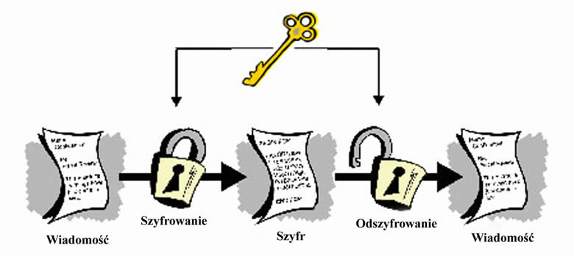

www.cryptography.ovh.org

Przykłady

asymetric
Kryptografia asymetryczna

W kryptografii asymetrycznej wykorzystujemy dwa klucze - publiczny i prywatny. Jeśli chcemy wysłać do kogoś wiadomość szyfrujemy ją za pomocą klucza publicznego i wysyłamy. Osoba ta po otrzymaniu takiej wiadomości deszyfruje ją za pomocą swojego klucza prywatnego. Algorytmy w tej kryptografii stosują własności matematyczne, które są łatwe do wykowania w jedną stronę i trudne do odtworzenia (np. pomnożenie liczb jest proste, ale rozkład danej liczby na czynniki pierwsze już trudny)

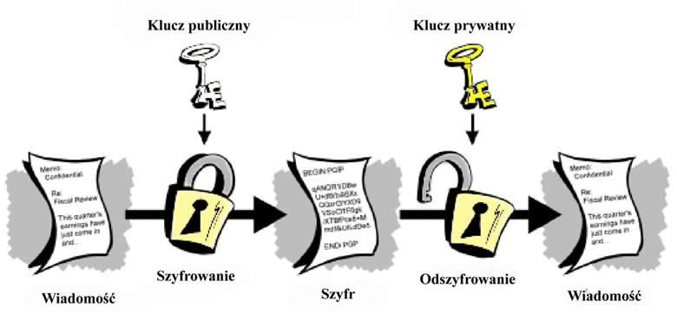

Przykład

